титул
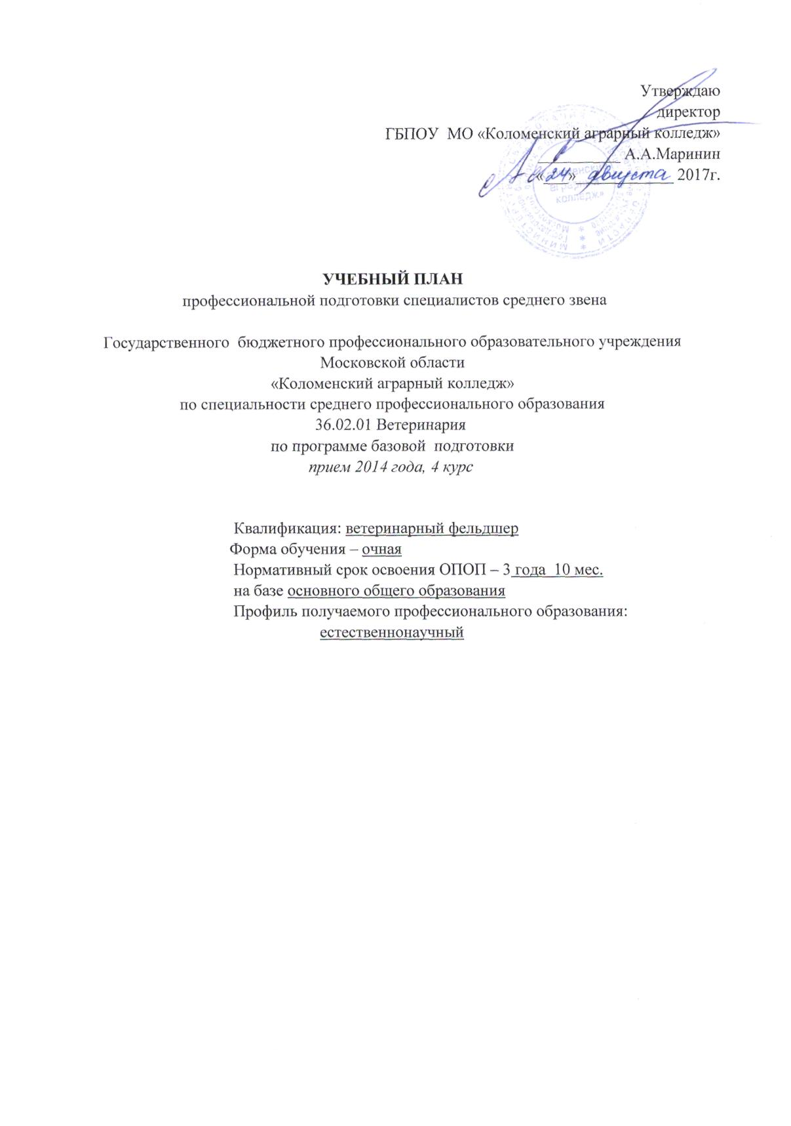
Утверждаю
директор
ГБПОУ МО «Коломенский аграрный колледж»
__________ А.А.Маринин
«___»____________ 2017г.

УЧЕБНЫЙ ПЛАН
профессиональной подготовки специалистов среднего звена

Государственного бюджетного профессионального образовательного учреждения
Московской области
«Коломенский аграрный колледж»
по специальности среднего профессионального образования
36.02.01 Ветеринария
по программе базовой подготовки
прием 2014 года, 4 курс

Квалификация: ветеринарный фельдшер
Форма обучения – очная
Нормативный срок освоения ОПОП – 3 года 10 мес.
на базе основного общего образования
Профиль получаемого профессионального образования:
естественнонаучный

